Sheet1
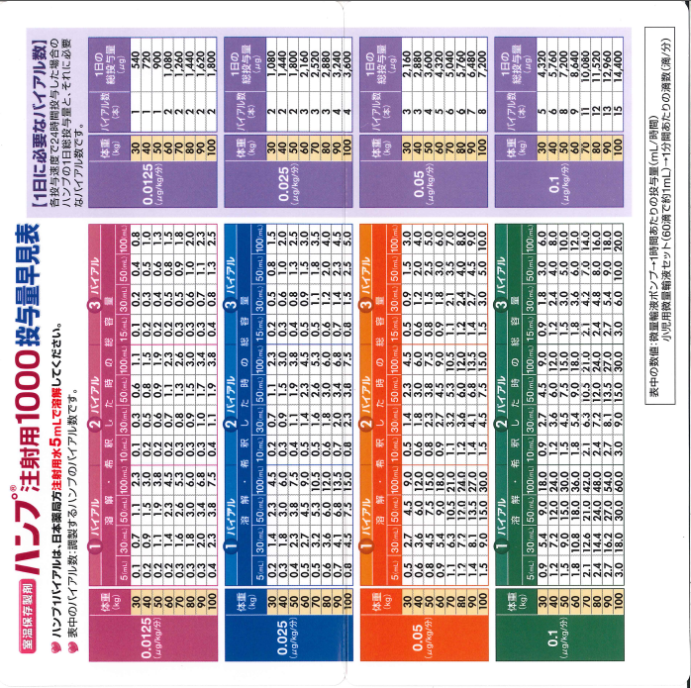
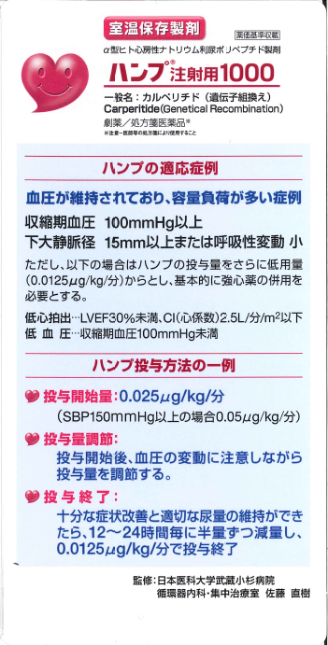
不明な点は鈴木靖に聞いて下さい

ハンプ

 | 2 | バイアル(= | 2000 | μg) x | 2 | ml/hr

 | 50 | ml x | 80 | kg | x60
生食を加えた全体量

 |  |  |  |  | = | 0.016666666667 | μg/kg/分

 | ml/hr | μg/kg/分 |  | μg/kg/分 | ml/hr
 | 1 | 0.0083 |  | 0.0125 | 1.5000
 | 2 | 0.0167 |  | 0.025 | 3.0000
 | 3 | 0.0250 |  | 0.05 | 6.0000
 | 4 | 0.0333 |  | 0.1 | 12.0000
 | 5 | 0.0417
 | 6 | 0.0500
 | 7 | 0.0583
 | 8 | 0.0667
 | 9 | 0.0750
 | 10 | 0.0833
 | 11 | 0.0917
 | 12 | 0.1000
 | 13 | 0.1083
 | 14 | 0.1167
 | 15 | 0.1250
 | 16 | 0.1333
 | 17 | 0.1417
 | 18 | 0.1500
 | 19 | 0.1583
 | 20 | 0.1667

